Prim
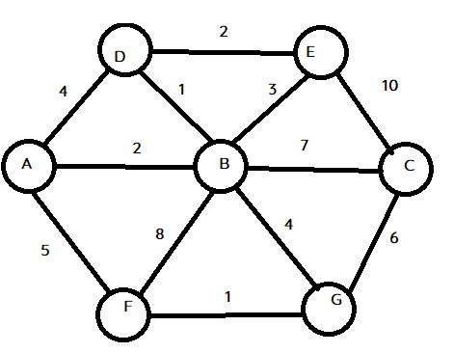
 | VMST
 | { B }
 | { B, D }

|Vg| = 7

PQ
BA2, BD1, BE3, BC7, BG4, BF8
DA4, DE2

